상품제안서
파스텔 투톤 6K 5단 수동 경량 양우산 | 상품코드: F25850

 |  |  |  |  |  |  | 02-412-0044 | www.easy1.co.kr
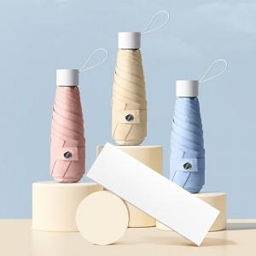

【상세/제작정보】

【인쇄/포장옵션】 | 실크 / 우산 + OPP + 커버 + 종이케이스(포함)

【공급단가】 | 수량 | 100~ | 300~ | 500~ | 1,000~ | 3,000~
*VAT별도 | 단가 | 9,250원 | 9,100원 | 8,880원 | 8,650원 | 8,510원

【상품 URL】 | https://dev.easy1.co.kr:443/src/goods_detail.php?gdno=25850

